使い方
★マクロを有効にして、入力支援を活用する方法

このExcel様式を開いた際に、セキュリティ警告と併せて「コンテンツの有効化」という選択ボタンが表示されます。
これをクリックすることで、マクロによる入力支援が作動するようになります。
※入力支援が必要ない場合については、コンテンツを有効化しないようにしてください。

なお、以下のような警告が表示された場合には、以下のとおり対応してください。

①一度、Excel様式を閉じてアイコン上で右クリックをし、プロパティを開く。 ②全般タブのセキュリティの項目について、「許可する」にチェックを付け、適⽤をクリック。 その後、再度Excel様式を開くと前⾴の操作ができるようになります。

また、「コンテンツの有効化」という選択ボタンが表示されない場合には、以下のとおり対応してください。（エクセルのバージョンによって、画面が異なる場合があります。）
①ファイルのオプションをクリックする。 ②「リボンのユーザー設定」で、「開発」に☑を入れて「OK」をクリックする。 ③②の操作をすると「開発」のタブが表れるため、「開発」をクリックし、「マクロのセキュリティ」をクリックする。 ④「警告して、VBAマクロを無効にする」を選択して「OK」をクリックする。
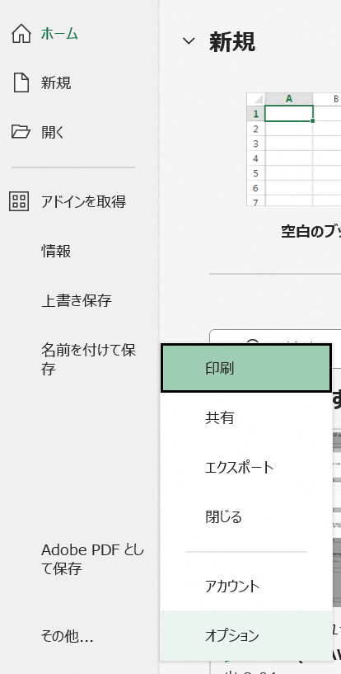
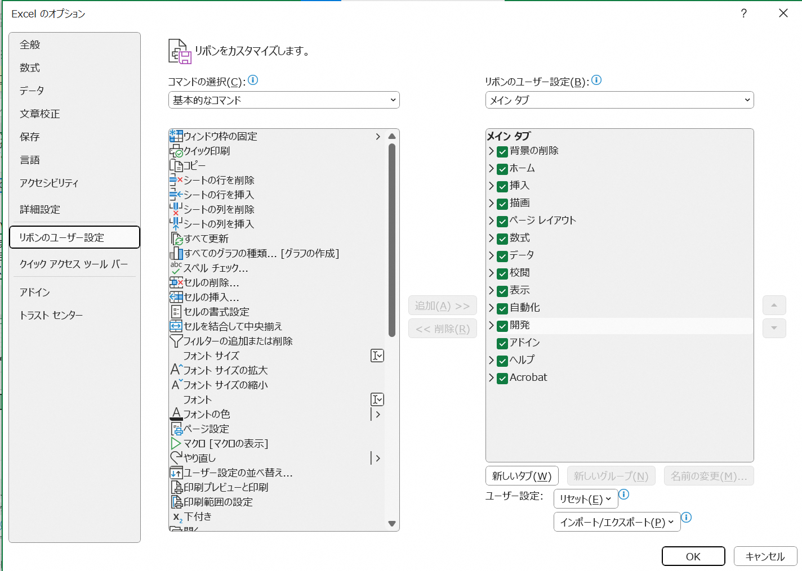

②

①

③

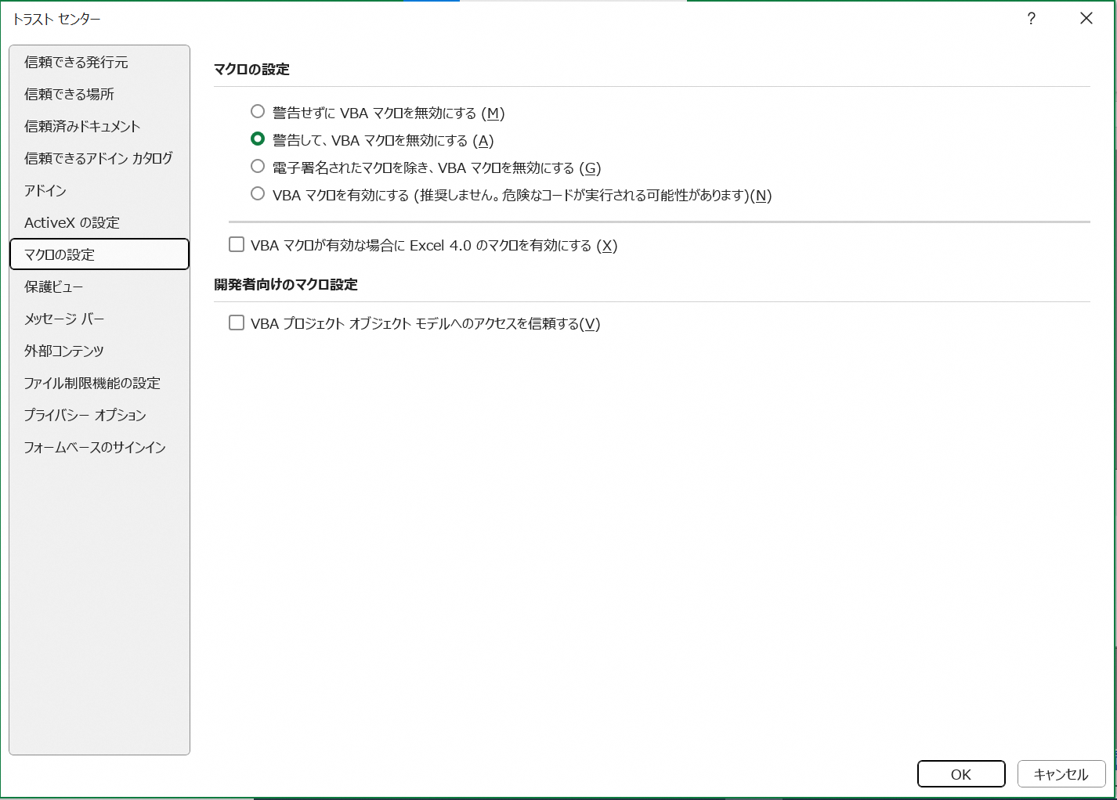

④

★セルの数式の変更や行の挿入をしたいが、ロックが掛けられていて編集できない場合

このExcel様式では、数式が組み込まれており、基本的に変更されることが想定されないセルにおいて、セルのロックが掛けられています。
数式の変更や行の挿入を行いたい場合には、以下のとおり作業をお願いします。
①
②
校閲タブを選択し、「シートの保護を解除」を選択。

様式第1-1号
オレンジ色着色箇所 ：入力してください。
灰色着色箇所 ：自動で入力されます。
※ 行の挿入等を行う場合は、「校閲」の「シート保護の解除」をクリックしてください。
※ 記載方法は印刷されません。
（様式第１－１号（多面支払実施要領様式第１－１号と共通））
【活動組織から市町村に提出するもの】 |  |  |  | 農林水産省様式
 |  |  |  | 令和〇年〇月〇日
京丹後市 |  |  | 長 殿

 |  |  |  | ○○・・・・・・活動組織
 |  |  |  | ○○ ○○

 | 多面的機能発揮促進事業に関する計画の認定の申請について

このことについて、農業の有する多面的機能の発揮の促進に関する法律（平成26年法律第78号）第７条第１項の規定に基づき、下記関係書類を添えて認定を申請する。

記
 | １ 事業計画

 | ２ 農業の有する多面的機能の発揮の促進に関する活動計画書
 |  | ■ | １号事業（多面的機能支払交付金、防災・減災地域共同活動支払交付金）
 |  | □ | ２号事業（中山間地域等直接支払交付金）
 |  | □ | ３号事業（環境保全型農業直接支払交付金）

 | ３ その他
 |  | □ | 都道府県の同意書の写し（都道府県営土地改良施設の管理）

 |  | ※ | 農山漁村の活性化のための定住等及び地域間交流の促進に関する法律（平成19年法律第48号）第５条第１項に規定する活性化計画が作成されている場合であって、その添付書類として、多面的機能発揮促進事業に関する計画の認定の申請に必要な上記１から３までに掲げる書類が既に市町村長に提出されているときは、これらの書類の添付を省略することができる。
 |  | □ | ※に該当するため、書類の添付を省略する。

様式第1-2号
オレンジ色着色箇所 ：入力してください。
灰色着色箇所 ：自動で入力されます。
※ 行の挿入等を行う場合は、「校閲」の「シート保護の解除」をクリックしてください。
※ 記載方法は印刷されません。
（様式第１－２号（多面支払実施要領様式第１－２号と共通））
【活動組織から市町村に提出するもの】 |  |  |  |  |  | 農林水産省様式

多面的機能発揮促進事業に関する計画

 |  |  |  |  | 令和〇年〇月〇日
 |  |  |  |  | ○○・・・・・・活動組織

１ 多面的機能発揮促進事業の目標
１．現況
 | （例）本地域は、水資源に恵まれ、良質な米を生産している。今後とも農業振興を図るためには、農業用用排水路を適切に保全管理することが必要である。
２．目標
 | （例）１を踏まえ、本地域では、地域住民と協力して農業用用排水路の清掃等を行うことにより、多面的機能の発揮の促進を図ることとしている。
２ 多面的機能発揮促進事業の内容
（１）多面的機能発揮促進事業の種類及び実施区域
① 種類（実施するものに○を付すこと。）
 |  | １号事業（多面的機能支払交付金）
 |  |  | ○ | 農業の有する多面的機能の発揮の促進に関する法律（平成26年法律第78号。以下「法」という。）第３条第３項第１号イに掲げる施設の維持その他の主として当該施設の機能の保持を図る活動（以下「イの活動」という。） （農地維持支払交付金）

 |  |  | ○ | 法第３条第３項第１号ロに掲げる施設の改良その他の主として当該施設の機能の増進を図る活動（以下「ロの活動」という。） （資源向上支払交付金、防災・減災地域共同活動支払交付金）

 |  |  | ２号事業（中山間地域等直接支払交付金）
 |  |  | ３号事業（環境保全型農業直接支払交付金）
 |  |  | ４号事業（その他農業の有する多面的機能の発揮の促進に資する事業）

② 実施区域
 |  | （例）農業の有する多面的機能の発揮の促進に関する活動計画書（以下「活動計画書」という。）「（別添１）実施区域位置図」のとおり。
（２）活動の内容等
① １号事業
１）事業に係る施設の所在及び施設の種類、活動の別
 |  | （例） 活動計画書「Ⅰ．地区の概要」の「１．活動期間」及び「２．実施区域内の農用地、施設」並びに「（別添１）実施区域位置図」のとおり。
２）活動の内容
 |  | （例） イ 活動計画書「３．活動の計画」の「（１）農地維持支払」に記載のとおり。 ロ 活動計画書「３．活動の計画」の「（２）資源向上支払（共同）」及び「（３）資源向上支払（長寿命化）」並びに「防災・減災地域共同活動支払」に記載のとおり。
３ 多面的機能発揮促進事業の実施期間
 |  | （例）活動計画書「Ⅰ．地区の概要」の「１．活動期間」のとおり。

４ 農業者団体等の構成員に係る事項
 |  | （例）「（別添２）構成員一覧」に記載のとおり。多面的機能支払交付金実施要領「別記６－１活動組織規約」の「（別紙）構成員一覧」に代えることもできる。

＜施行注意＞
 | 記入内容が様式第１－３号と重複する場合は、「２（１）②実施区域」、「２（２）活動の内容等」、「３ 多面的機能発揮促進事業の実施期間」及び「４ 農業者団体等の構成員に係る事項」の記入を省略することも可能とする。

別紙1 活動計画書
直営施工とは、活動組織が自ら施設の補修等を全て又は一部実施することです。該当するものに○を記入してください。
施設延長は、小数点以下第２位まで記入してください。
交付の算定の対象となる農用地面積を記入してください。
オレンジ色着色箇所 ：入力してください。
灰色着色箇所 ：自動で入力されます。
※ 行の挿入等を行う場合は、「校閲」の「シート保護の解除」をクリックしてください。
※ 記載方法は印刷されません。
多面的機能支払の活動期間内で設定してください。
 |  |  |  |  |  |  |  |  |  |  |  |  |  |  | （別紙1）
 | 防災・減災地域共同活動支払に係る活動計画書（1号事業様式）

Ⅰ． 地区の概要
１．活動期間
 | 活動開始年度 |  | 活動終了年度 |  | 交付金の 交付年数 | 計画変更年度 |  | 計画変更年度

 | ○年度 |  | ○年度 |  | 5 年

2．実施区域位置図
 | 別添１「実施区域位置図」のとおり

Ⅱ． １号事業（防災・減災地域共同活動支払）
１．交付金額 |  |  |  |  | ※複数の交付単価がある場合には、行を追加してください。
 | 地目 | 対象農用地面積 |  |  | 交付単価 |  | 年当たり交付上限額 |  |  | ※交付単価は、直営施工の取組状況によって異なります。左の表には、減額する前の単価が入力されており、直営施工を実施しない場合は、以下に〇を付けると自動で減額されます。
 | 田
 |  | a |  |  | 4,400 | 円/10a | 円
 | 畑
 |  | a |  |  | 2,000 | 円/10a | 円 |  |  |  | 直営施工を実施しない場合※１は○ （単価×5/6） |  |  | ⇒
 | 草地
 |  | a |  |  | 400 | 円/10a | 円 |  |  |  | ※1 ただし、令和６年度に多面的機能支払交付金の資源向上活動（長寿命化）を行っている場合は、同年度を含む当該活動期間中に限り、広域活動組織になるための要件を満たさず、かつ直営施工を実施しない場合
 | この線より上に行を挿入してください。
 | 合計
 |  | a |  |  |  |  | 円

 |  |  |  |  |  |  |  |  |  | ※広域活動組織となるための規模要件を満たさない場合は、左記合計と集落数×200万円のいずれか小さい方が上限となります。

 |  |  |  |  |  |  |  |  |  |  | 広域活動組織となるための規模要件を満たさない場合は○ |  |  | ⇒

 |  |  |  |  |  |  |  |  |  | 集落数×200万円

 | 交付金算定の対象としている農振農用地区域外の対象農用地面積
 | 防災・減災 地域共同活動支払 |  |  | a

２．活動の計画
 | ●対象となる施設は、田んぼダムの取組を行う流域治水プロジェクトの流域内の農業用排水施設です。 ●工事１件当たり200万円以上となることが明らかな場合は、様式第１－４号「防災・減災整備計画書」を作成し、添付してください。なお、１つの活動項目を分けて実施する場合は、それぞれを１件として考えます。 ※延べ数量の延長は小数点以下第２位まで記入してください。 ※施設単位は「km」とします。 ゲート等を施工するなど「箇所」単位とすることが一般的なものであっても、「１箇所＝0.01km」として扱い、「km」単位で記入してください。
 | 活動内容 |  |  |  |  |  |  |  |  | 延べ数量
 | 施設区分 |  | 活動項目 |  |  | 内容 |  |  |  |  |  | （各単位）

 | この線より上に行を挿入してください。

 | ☆直営施工の実施方針について |  |  |  |  |  |  | 全部直営施工又は 一部直営施工を実施する |  |  |  |  | 直営施工は実施しない

 | ☆該当する流域治水プロジェクト名

 | ☆保全管理する区域内に存在する集落数 |  |  |  |  |  |  |  | 集落
 | ※該当する流域治水プロジェクト名及び保全管理する区域内に存在する集落数は、市町村担当者と相談の上、記入してください。

防災・減災整備計画書
工事１件当たり200万円以上の工事がある場合、該当する工事については本様式を作成する必要があります。
施設延長は小数点第２位まで記入してください。
「概算事業費」は10万円単位で記入してください。
「改修年度」は、施設の改修又は災害復旧等によって更新が行われた最近の年度を記入してください。
オレンジ色着色箇所 ：入力してください。
灰色着色箇所 ：自動で入力されます。
※ 記載方法は印刷されません。
（様式第１－４号） |  |  |  |  |  |  |  |  |  |  | 農林水産省様式
 | 【活動組織から市町村に提出するもの】 |  |  |  |  |  |  |  |  | ○年○月○日
 |  |  |  |  |  |  | 組織名： | ○○・・・・・・活動組織
 | 防災・減災整備計画書
 | ＜留意事項＞
 | 活動計画書の防災・減災地域共同活動において、工事１件あたり200万円以上となることが明らかな活動について、下記に記載してください。
 | なお、１つの活動を分けて実施する場合は、それぞれを１件として考え、１件ずつ記載してください。
 | また、概算事業費の根拠となる資料（積算根拠や見積書）を整理してください。
 | （１）施設の機能診断結果及び防災・減災地域共同活動の計画等
 | 番号 | 施設名 | 設置 年度 | 改修 年度 | 施設の概要 | 機能診断結果 （劣化状況等） | 防災・減災地域共同活動 の内容 | 数量 | 実施年度 | 工事１件あたりの概算事業費 | 備考
 | 1
 | 2
 | 3
 | 4
 | 5
 | ※ 改修年度欄には、施設の改修又は災害復旧等によって更新が行われた最近の年度を記入してください。
 | ※ 延長は小数点以下第２位まで、概算事業費は10万円単位で記入してください。
 | （２） 施設の位置図
 | 対象施設の位置図を添付し、防災・減災地域共同活動を行う施設について、活動内容、数量等を記載すること。

工事確認書
土地改良区等との協議内容に応じて修正してください。
（様式第１－５号（多面支払実施要領様式第１－５号と共通））
【活動組織から市町村に提出するもの】 | 農林水産省様式
工事に関する確認書

多面的機能支払交付金実施要綱（平成26年４月１日付け25農振第2254号農林水産事務次官依命通知)別紙２の第５の５の（１）のカ、防災・減災地域共同活動支払交付金交付等要綱別紙１の第５の（４）のアの(ｴ)に基づき、○○活動組織（以下「活動組織」という。）と○○土地改良区（以下「土地改良区」という。）は、○○に存する水路、農道等の地域資源の質的向上を図る共同活動並びに施設の長寿命化のための活動、防災・減災地域共同活動が円滑に実施できるよう、下記のとおり工事に関して確認する。
記
（活動の対象となる施設及び内容）
第１条 活動組織が行う多面的機能支払交付金及び防災・減災地域共同活動支払交付金に係る活動 の対象となる施設及び活動期間は、別添「農業の有する多面的機能の発揮の促進に関する 活動計画書（１号事業）」のⅠに定めるとおりとする。
２ 活動組織が資源向上支払交付金により行う活動は、別添「多面的機能支払交付金に係る活 動計画書」のⅡに定めるとおりとし、防災・減災地域共同支払交付金により行う活動は、 別添「防災・減災地域共同活動支払に係る活動計画書」のⅡに定めるとおりとする。

（工事の施行に関する条件）
第２条 活動組織は、工事の施工に当たって、常に災害等の防止に努めるものとし、当該工事が原 因で、第三者に損害を与え、若しくは与えるおそれのあるときは、活動組織の負担において 必要な措置を講ずるものとする。
２ 土地改良区が管理する施設に関し、活動組織が実施する工事によって生じた工作物等は、 土地改良区に無償で譲渡するものとする。その際には、あらかじめ土地改良区と協議し、工 作物等の譲渡に必要となる工作物等の所在、構造、規模、数量等が明示された図面等の書類 の作成、譲渡の時期及びその他必要となる手続について、土地改良区の指示を受けるものと する。
３ 活動組織は、土地改良区が管理する施設に関し、工事に当たって詳細な工事内容について 土地改良区に提出し、工事内容に変更が生じた場合には、あらかじめ、土地改良区に協議 し、その指示を受けるとともに、工事が完了したときは、土地改良区にその旨を報告し、土 地改良区は書類確認を行うとともに、必要に応じて現地確認を行うものとする。

（その他）
第３条 この確認書に定めのない事項、又は疑義が生じた場合には、土地改良区と活動組織が協 議をして定めるものとする。

上記確認書の締結を証するため、土地改良区と活動組織は、本書２通を作成し記名の上、そ れぞれ１通を保有するものとする。

○○年○○月○○日
 | ○○・・・・・・活動組織
 | 住 所 ○○県○○市○丁目
 | 代 表 ○○ ○○

 | ○○土地改良区
 | 住 所 ○○県○○市○○丁目
 | 理事長 ○○○○

金銭出納簿
（様式第１－７号（多面支払実施要領様式第１－７号と共通）） |  |  |  |  |  |  |  |  |  |  | 農林水産省様式
 | 【活動組織から市町村に提出するもの】 |  |  |  |  |  |  |  | 組織名：
 |  |  | 7 | 年度 多面的機能支払交付金、 防災・減災地域共同活動支払 金銭出納簿 |  |  |  |  | ○○・・・・・・活動組織
 | ★「分類」欄は、分類番号（１～７）から選択してください。
領収書と同じ日付（実際に支払を行った日付）を記入してください。
構成員が立替払いを行ったものは、精算した日付を記入してください。
「分類」は、下部に記載の費目及び内容に該当するものを選択（プルダウンリスト）してください。
「区分」は以下を選択してください。
「農地維持」又は「資源向上（共同）」→ 「１」
「資源向上（長寿命化）」 → 「２」
区別ができない支出 → 「１」
「防災・減災地域共同活動」 → 「３」
領収書等の整理番号を記入してください。
※領収書は必ず保管してください。
※領収書はレシートでも構いません。（日付、店名が記入されていない場合は記入してください。また、感熱紙のレシートは、経年により文字が消えてしまうので、コピーも保管してください。）
※領収書は品名、規格、購入数量等も記入してもらうようにしてください。
・活動実施日を記入してください。（活動記録の日付と一致させてください。）
・活動実施日（プルダウンリスト）は、「活動記録」で記入した日付のみを選択できるよう設定しています。
購入した資材や日当等の内訳を具体的に記入してください。
オレンジ色着色箇所 ：入力してください。
灰色着色箇所 ：自動で入力されます。
※ 行の挿入等を行う場合は、「校閲」の「シート保護の解除」をクリックしてください。
※ 記載方法は印刷されません。
 | ★「区分」欄には、農地維持・資源向上（共同）に係る収支は「１」を、資源向上（長寿命化）に係る収支は「２」を、防災・減災地域共同活動に係る収支は「３」を必ず入力してください。区別ができない収支は「１」を記入してください。
 | ★農地維持・資源向上（共同）の交付金を活用して資源向上（長寿命化）の活動を行った際の費用は、区分を「１」にし、「長寿命化への活用」欄に○を記入して ください。
 | ★交付金交付前に活動資金を構成員が一時的に立て替えて会計口座へ繰り入れた場合は、収入欄にその立替額を記入してください。 また、返済の際は返済額をマイナスの収入として収入欄に記入し、一時的な立替額が収入/支出の合計に計上されないようにしてください。
 | ★活動ごとの人数や活動者単位の活動時間等を記録した、支払額の根拠となる資料は組織内で保管しておいてください。
 | 日付 | 分類 | 内 容 | 区分 | 収入（円） | 支出（円） | 残高（円） | 領収書 等番号 | 活動 実施日 | 備考 | 長寿命化への活用
 |  |  |  |  |  |  | 0

 |  |  | この線より上に行を挿入してください。
 | 合 計
 | ※領収書は、通し番号を記入した上で、必ず保管しておいてください。

 | 【集計】 | 1 | 農地維持・資源向上（共同）（円） |  |  | 【集計】 | 2 | 資源向上（長寿命化）（円）
 | 項目 |  | 金額 |  |  | 項目 |  | 金額
 |  |  | 収入 | 支出 |  |  |  | 収入 |  | 支出
 | １.前年度持越 |  | 0 |  |  | １.前年度持越 |  | 0 |  | 0
 | ２.交付金 |  | 0 |  |  | ２.交付金 |  | 0 |  | 0
 | ３.利子等 |  | 0 |  |  | ３.利子等 |  | 0 |  | 0
 | ４.日当 |  |  | 0 |  | ４.日当 |  | 0 |  | 0
 | ５.外注費 |  |  | 0 |  | ５.外注費 |  | 0 |  | 0
 | ６.その他支出 |  |  | 0 |  | ６.その他支出 |  | 0 |  | 0
 | ７.返還 |  |  | 0 |  | ７.返還 |  | 0 |  | 0
 | 次年度への持越（残高） |  |  | 0 |  | 次年度への持越（残高） |  | 0 |  | 0
 | 合 計 |  | 0 | 0 |  | 合 計 |  | 0 |  | 0

 |  |  |  |  |  | 【集計】 | 3 | 防災・減災地域共同活動（円）
 |  |  |  |  |  | 項目 |  | 金額
 |  |  |  |  |  |  |  | 収入 |  | 支出
 |  |  |  |  |  | １.前年度持越 |  | 0 |  | 0
 |  |  |  |  |  | ２.交付金 |  | 0 |  | 0
 |  |  |  |  |  | ３.利子等 |  | 0 |  | 0
 |  |  |  |  |  | ４.日当 |  | 0 |  | 0
 |  |  |  |  |  | ５.外注費 |  | 0 |  | 0
 |  |  |  |  |  | ６.その他支出 |  | 0 |  | 0
 |  |  |  |  |  | ７.返還 |  | 0 |  | 0
 |  |  |  |  |  | 次年度への持越（残高） |  | 0 |  | 0
 |  |  |  |  |  | 合 計 |  | 0 |  | 0

 | ※「分類」には、下表を参考に該当する費目の番号を記入します。（他組織との交付金のやりとりがある場合は、その旨を備考欄に記載）
 | 番号 | 費目 | 内 容 （例）
 | 1 | 前年度持越 | 前年度からの持越金
 | 2 | 交付金 | 農地維持支払交付金、資源向上支払交付金（共同）、資源向上支払交付金（長寿命化）、防災・減災地域共同活動支払交付金、他の活動組織からの融通額・返還額
 | 3 | 利子等 | 利子等、構成員による活動資金の立替金
 | 4 | 日当 | 活動参加者に対して支払った日当
 | 5 | 外注費 | 補修・更新等の工事等（調査、設計、測量、試験等を含む）に係る建設業者等への外注費、事務の外注費など
 | 6 | その他支出 | 「４ 日当」、「5 外注費」以外の支出 具体的には、 ・資材（砕石、砂利、ｾﾒﾝﾄなど）の購入費、活動に必要な機械（草刈り機など）の購入費、パソコンなどのリース費、車両、機械等の借り上げ費、花の種、苗代など ・技術指導等のために外部から招く専門家等への謝金、活動に係る旅費、保険料、文具代及び光熱費の費用、アルバイト等への賃金、草刈り機や車の燃料代、役員報酬、お茶代、加算措置「環境負荷低減の取組に係る支援」の取組を実施する農業者に対する配分など
 | 7 | 返還 | 返還金、他の活動組織への融通額・返還額

報告書
（様式第１－８号）
【活動組織から市町村に提出するもの】 |  |  |  |  |  |  |  |  |  |  |  |  |  |  |  | 農林水産省様式
 |  |  |  |  |  |  |  |  |  |  |  |  | ○年○月○日
 | 京丹後市 |  |  | 長 殿

 |  |  |  |  |  |  |  |  |  |  |  | ○○・・・・・・活動組織
 |  |  |  |  |  |  |  |  |  |  |  | ○○ ○○

・持越金がある場合は、備考欄に使用予定を具体的に記入してください。
・持越金が当該年度交付金の３割を超え、かつ100万円以上である場合は、備考欄には「別紙のとおり」と記入し、別紙３の「持越金使用予定表」を作成してください。
当該年度に工事を行わず、調査や設計のみを行った場合は「○」を記入してください。
活動計画書に位置付けた数量のうち、当該年度の完成数量を記入してください。
延長は小数点以下第２位まで記入してください。
計画計画書で行を追加した場合は、同じ行数となるよう行を追加してください。
その場合、「計画」欄は自動入力されませんので、ご留意ください。
計画欄は、活動計画書を基に自動で作成されます。
オレンジ色着色箇所 ：入力してください。
灰色着色箇所 ：自動で入力されます。
※ 行の挿入等を行う場合は、「校閲」の「シート保護の解除」をクリックしてください。
※ 記載方法は印刷されません。
「収支実績」は、「金銭出納簿」の集計表を基に自動で作成されます。
 |  |  |  | 年度 防災・減災地域共同活動支払交付金に係る実施状況報告書

 | 防災・減災地域共同活動支払交付金交付等要綱別紙１の第５の（７）に基づき、防災・減災地域共同活動支払交付金の実施状況について、別添のとおり報告します。

 |  |  |  |  |  |  |  |  |  |  |  |  |  |  |  |  | （別添）
防災・減災地域共同活動支払交付金に係る実施状況報告書
 |  |  |  |  |  |  |  | 組織名称 |  |  | ○○・・・・・・活動組織

 | ＜○年度 収支実績 ○年○月○日現在＞
 | 収入の部 | 項 目 |  |  |  |  | 金額 |  |  |  |  | 備 考
 |  |  | 前年度からの持越金
 |  |  | 防災・減災地域共同活動支払交付金
 |  |  | 利子等
 |  | 合 計

 | 支出の部 | 項 目 |  |  |  |  | 金額 |  |  |  |  | 備 考
 |  |  | 支出総額
 |  |  | 日当
 |  |  | 外注費
 |  |  | その他
 |  |  | 返還
 |  |  | 次年度への持越金
 |  | 合 計

１． 総会又は運営委員会の実施時期
 | 実施状況について、以下のとおり、総会又は運営委員会を開催し構成員の了解を得ています。
 | 開催日 |  |  |  | ○年○月○日
２． 防災・減災地域共同活動交付金に係る事業の成果
 | ※延べ数量の延長は小数点以下第２位まで記入してください。 ※施設単位は「km」とします。 ゲート等を施工するなど「箇所」単位とすることが一般的なものであっても、 「１箇所＝0.01km」として扱い、「km」単位で記入してください。
 | 計画 |  |  |  |  |  |  |  | 実績
 | 施設区分 |  | 活動項目 |  |  | 内容 | 延べ数量 |  | 完成数量（km,箇所） |  |  |  |  | 直営施工 の該当 | 調査・ 設計等 のみ
 |  |  |  |  |  |  | （km,箇所） |  | 前年度まで | 本年度 |  | 合計

 | 「活動計画書」と同じ行数になるよう、この線より上に行を挿入してください。

 | 以下に当てはまる場合は○を記入してください。

 | 甚大な自然災害による特例措置の適用

 |  | 上記を適用して取り組んだ活動内容
 |  | ※施設名（〇〇水路等）及び具体の活動内容（L=〇〇mの復旧等）を記載すること。

【選択肢】
変更禁止
A.■か□ | B.○か空白 | C.○か－か× | F.施設（防災減災） |  |  | G.単位 | I.金銭出納簿の区分 | J.金銭出納簿の収支の分類
■ | ○ | ○ | 排水路 | 1 排水路の補修 | 2 排水路の更新等 | km | 1 | １.前年度持越
□ |  | － |  |  |  | 箇所 | 2 | ２.交付金
 |  | × |  |  |  |  |  | ３.利子等
 |  |  |  |  |  |  |  | ４.日当
独自の取組を選択できるようにする場合は、水色のセルに追加する施設名（農用地等）を追加し、黄色のセルに100番以降の番号、項目名等を追加してください。
 |  |  |  |  |  |  |  | ５.外注費
 |  |  |  |  |  |  |  | ６.その他支出
 |  |  |  |  |  |  |  | ７.返還

